Altersvergleich
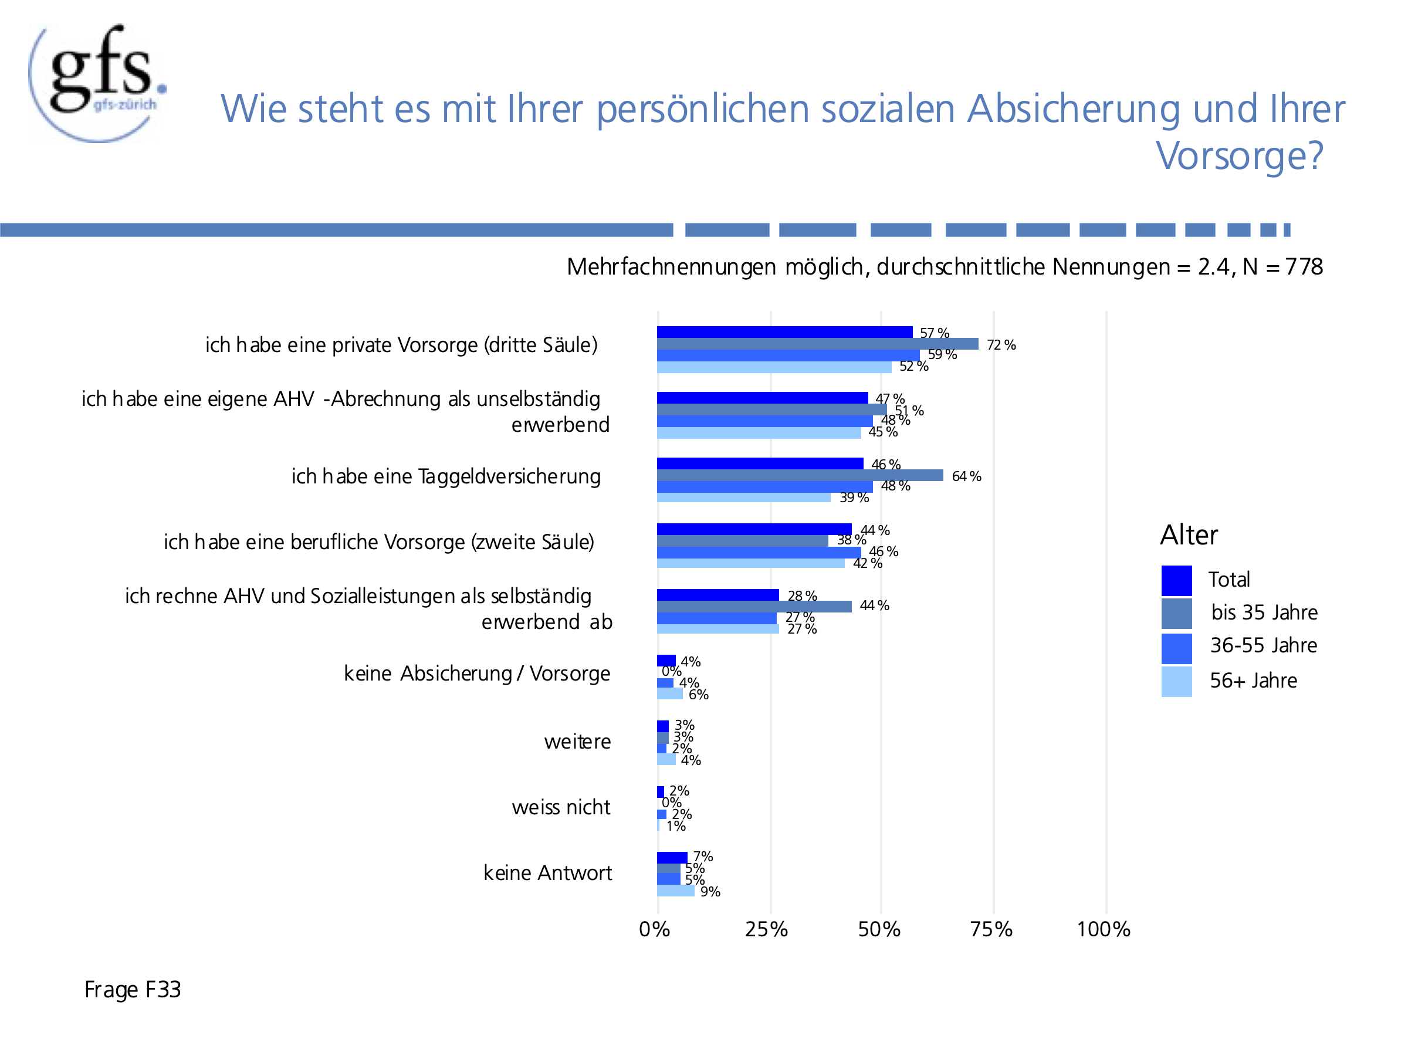
Soziale Absicherung | Keine Antwort | Weiss nicht | Weitere | Keine Absicherung/Vorsorge | Ich rechne AHV und Sozialleistungen als selbstständig erwerbend ab | Ich habe eine berufliche Vorsorge (zweite Säule) | Ich habe eine Taggeldversicherung | Ich habe eine eigene AHV-Abrechnung als unselbständig erwerbend | Ich habe eine private Vorsorge (dritte Säule)
56+ Jahre | 9% | 1% | 4% | 6% | 27% | 42% | 39% | 45% | 52%
36-55 Jahre | 5% | 2% | 2% | 4% | 27% | 46% | 48% | 48% | 59%
bis 35 Jahre | 5% | 0% | 3% | 0% | 44% | 38% | 64% | 51% | 72%
Total | 7% | 2% | 3% | 4% | 28% | 44% | 46% | 47% | 57%

Persönliche soziale Absicherung und Vorsorge
 | #REF! | 2022 | 2012
Weiss nicht / keine Antwort | 1 | 9% | 10%
Weitere |  | 3% | 4%
Keine eigene Absicherung/Vorsorge |  | 4% | 12%
Ich habe eine Taggeldversicherung |  | 46%
Ich rechne AHV und Sozialleistungen als selbstständig erwerbend ab |  | 28% | 23%
Ich habe eine berufliche Vorsorge (zweite Säule) |  | 44% | 20%
Ich habe eine eigene AHV-Abrechnung als unselbständig erwerbend |  | 47% | 38%
Ich habe eine private Vorsorge (dritte Säule) |  | 57% | 43%

